상품제안서
2026 꽃과달력 by 포토(주문제작형) | 상품코드: S23866

 |  |  |  |  |  |  | 02-713-8555 | www.synergygift.co.kr
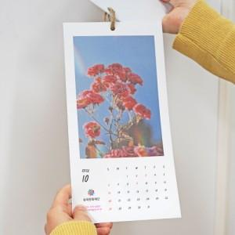 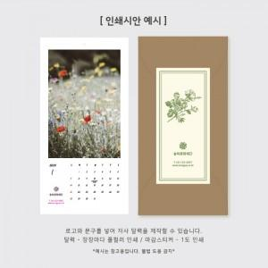

【상세/제작정보】 | <p>달력 장마다 칼라인쇄/봉투 마감스티커 1도인쇄 포함</p><p>크라프트 봉투+스티커 포장​</p>

【인쇄/포장옵션】 | 풀칼라 / 크라프트봉투+스티커

【공급단가】 | 수량 | 500~ | 1,000~ | 3,000~ | 5,000~ | 10,000~
*VAT별도 | 단가 | 2,340원 | 1,720원 | 1,630원 | 1,360원 | 1,230원

【상품 URL】 | https://www.synergygift.co.kr:443/src/goods_detail.php?gdno=23866

